UI规范
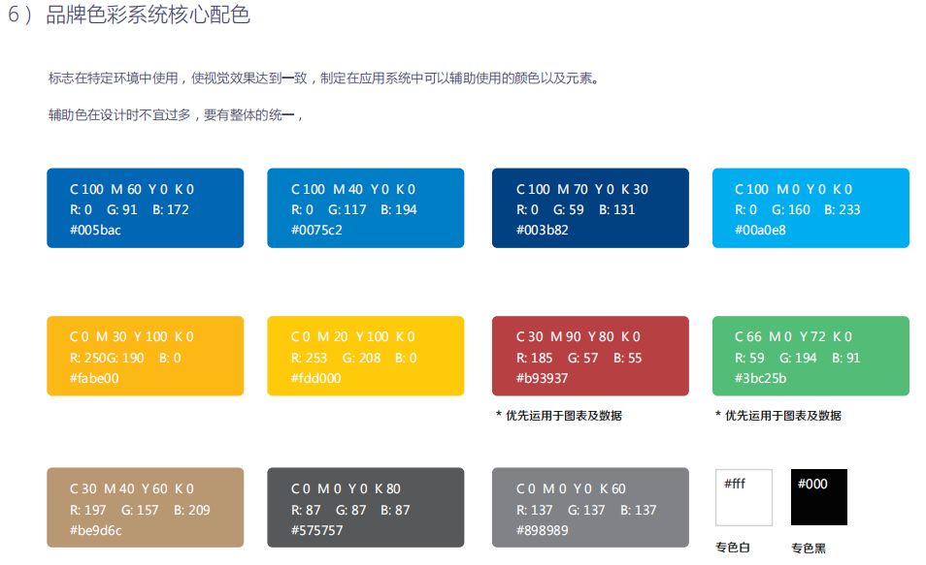
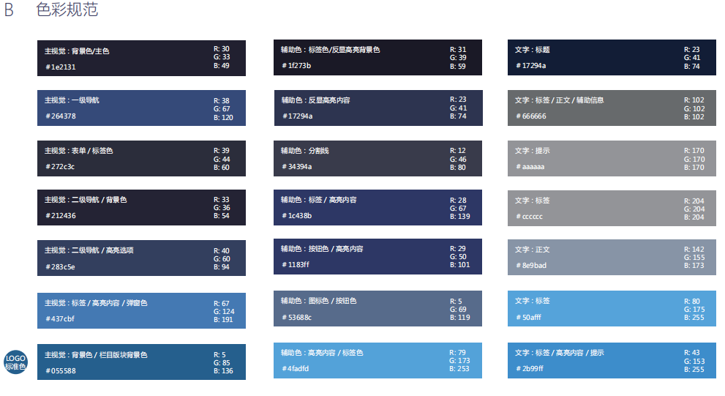
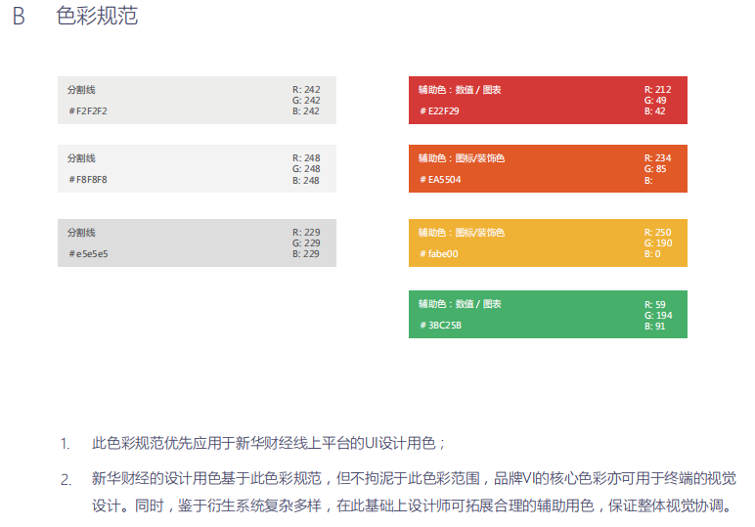
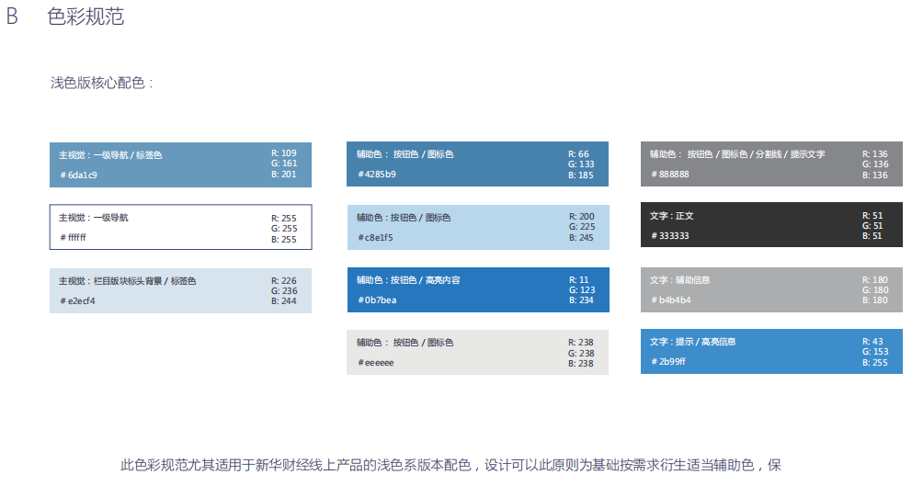
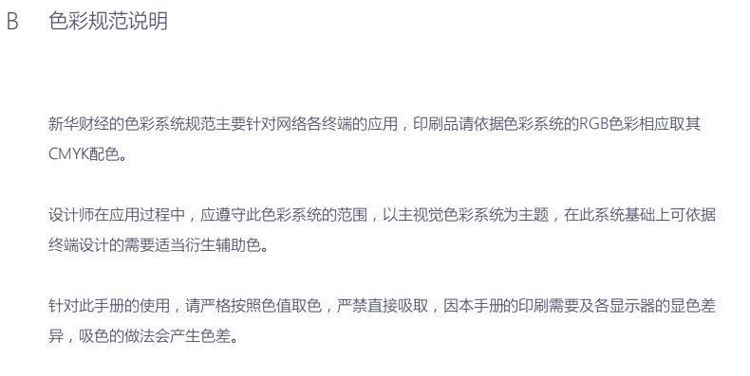
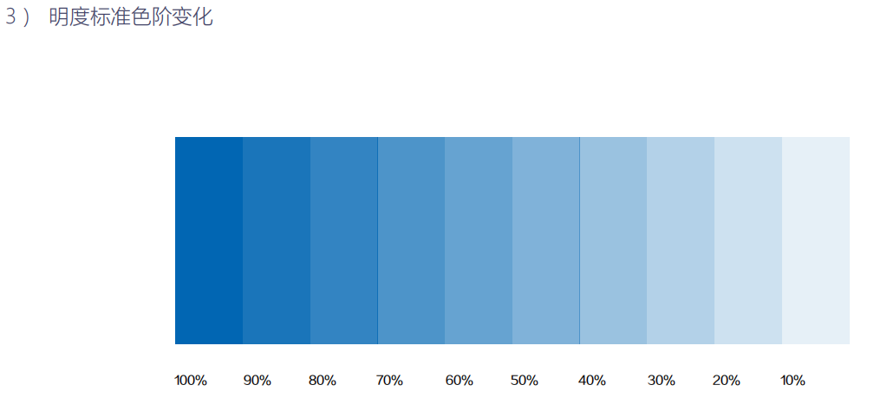
1920 x 1080

业务设计
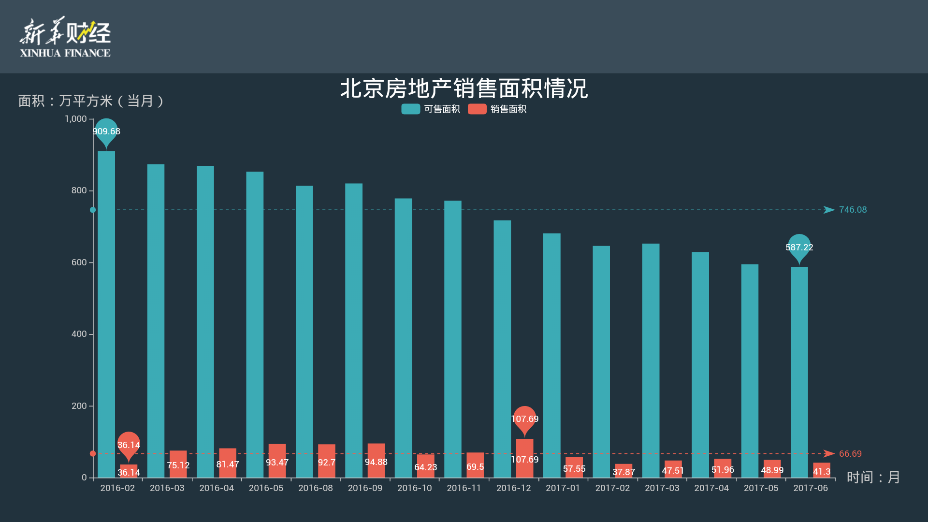
大屏业务设计原则
 |  | 1 | 以分时线/K线等图表展示为主
 |  | 2 | 数字及文字的字体、字号需保证2米外可视体验

展示场景1： 大屏全屏分时图
 | （A）折线图
LOGO
YYYY/MM/DD
HH:MI

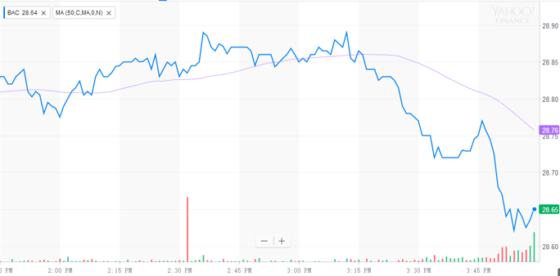

对比沪指/深指

上证指数 3273.50 ▲ 20.49 ▲ 0.62 深证成指 10840.11 ▼ 71.22 ▼ 0.65%

 | （B）面积图
LOGO
YYYY/MM/DD
HH:MI

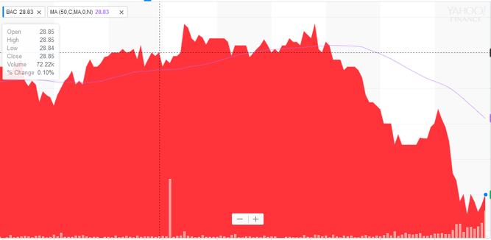

上证指数 3273.50 ▲ 20.49 ▲ 0.62 深证成指 10840.11 ▼ 71.22 ▼ 0.65%

 | （C）K线图
LOGO
YYYY/MM/DD
HH:MI

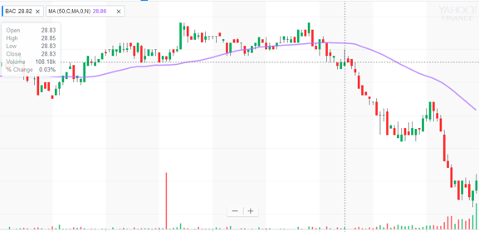

上证指数 3273.50 ▲ 20.49 ▲ 0.62 深证成指 10840.11 ▼ 71.22 ▼ 0.65%

 | 参考:
 |  |  | https://finance.yahoo.com/chart/BAC
 |  |  | https://www.marketwatch.com/investing/index/djia/charts

 | 大屏现在实际截图,供参考:

